认识公式
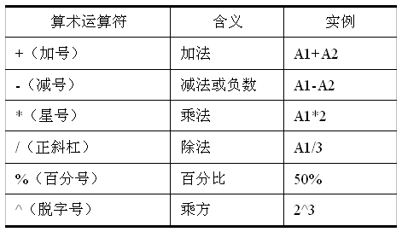
公式和函数之认识公式
 |  | 6
公式 | 以“=”开始，包括操作数和运算符的计算表达式。 | abc | aaa
运算符 | 算术运算符：+ - * / ^ % | abcaaa
 | 比较运算符：> >= < <= = <>
 | 文本连接运算符：&
 | 引用运算符：（冒号：区域引用）（空格：区域交集）（逗号，区域并集）
操作数 | 单元格的引用，常量和函数

